I Klupe
R.BR. | OPIS |  | JED. | KOL. | JED. CIJENA | UKUPNO
 | * fotografije urbanih elemenata su realne i klupe u ponudi moraju biti izvedene identično kao postojeće **Smještaj i ugradnja opreme na Korzu vršit će se prema Projektu urbane opreme gradskog Korza grada Bjelovara te na ostalim lokacijama prema nalogu naručitelja *** Isporučitelj je obvezan prije izrade urbane opreme dostaviti na odobrenje naručitelju skice te uzorke materijala sa završnom obradom
I. KLUPE DRVENE

1 | Drvena pravokutna klupa s naslonom
 | Drvena pravokutna klupa s naslonom, visine 45 cm ( ukupna visina s naslonom 80cm ) te širine sjedišta 50-55 cm, dužine 180-200cm. Nosiva konstrukcija klupe se izvodi od pocinčanih čeličnih profila koji su površinski zaštićeni plastificiranjem u antracit boji. Površina za sjedenje je izrađena od stolarsko obrađenih letvica hrasta dimenzije presjeka 9 x 4 cm, horizontalno položenih dok su završne letvice vertikalno postavljene. Površinska zaštita za drvo je premaz u tri sloja. Klupe se moraju izraditi tako da budu vizualno identične postavljenoj urbanoj opremi u prvom dijelu Korza kako bi se postigao vizualni identitet koji će biti prepoznatljiv za grad Bjelovar i njegovu Zelenu mrežu. U cijenu stavke obračunata dobava i ugradnja navedene klupe. | 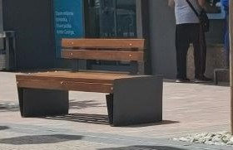
 | Obračun po kom. |  | kom | 50.00 | € - | € -

2 | Drvena kružna klupa bez naslona
 | Drvena kružna klupa bez naslona, visine 45 cm te širine sjedišta 43-45 cm, ukupnog vanjskog promjera 240 do 250 cm. Klupa se izvodi u segmentima koji se sastavljaju na licu mjesta radi lakše montaže ( i u budućnosti eventualne demontaže radi održavanja drveća). Nosiva konstrukcija klupe se izvodi od pocinčanih čeličnih profila koji su površinski zaštićeni plastificiranjem u antracit boji. Površina za sjedenje je izrađena od stolarsko obrađenih letvica hrasta debljine 4 cm, položenih horizontalno. Površinska zaštita za drvo je premaz u tri sloja. Klupe se moraju izraditi tako da budu vizualno identične postavljenoj urbanoj opremi u prvom dijelu Korza kako bi se postigao vizualni identitet koji će biti prepoznatljiv za grad Bjelovar i njegovu Zelenu mrežu. U cijenu stavke obračunata dobava i ugradnja/ montaža navedene klupe.
 | Obračun po kom. |  | kom | 3.00 | € - | € -

3 | Drvena trokutasta klupa bez naslona
 | Drvena klupa bez naslona, promjera ~ 380 cm, širine sjedišta 45 cm i visine 45 cm. Klupa se izvodi u segmentima koji se sastavljaju na licu mjesta radi lakše montaže. Nosiva konstrukcija klupe se izvodi od pocinčanih čeličnih profila koji su površinski zaštićeni plastificiranjem u antracit boji. Površina za sjedenje je izrađena od stolarsko obrađenih letvica hrasta presjeka 9 x 4 cm, položenih horizontalno. Površinska zaštita za drvo je premaz u tri sloja. Klupe se moraju izraditi tako da budu vizualno identične postavljenoj urbanoj opremi u prvom dijelu Korza kako bi se postigao vizualni identitet koji će biti prepoznatljiv za grad Bjelovar i njegovu Zelenu mrežu. U cijenu stavke obračunata dobava i ugradnja/ montaža navedene klupe. | 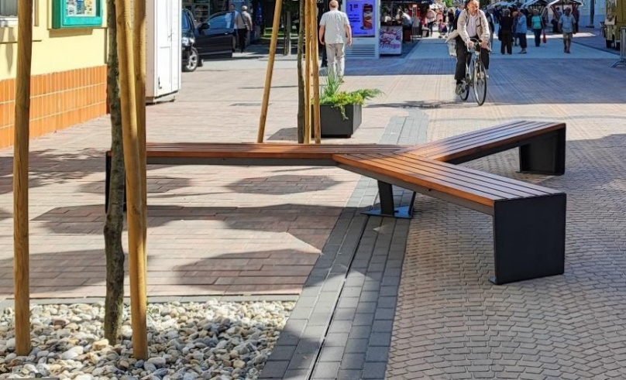
 | Obračun po kom. |  | kom | 2.00 | € - | € -

I. KLUPE UKUPNO |  |  |  |  |  | € -

II Žardinjere
R.BR. | OPIS |  | JED. | KOL. | JED. CIJENA | UKUPNO
 | * fotografije urbanih elemenata su realne i žardinjere u ponudi moraju biti izvedene identično kao postojeće ** Isporučitelj je obvezan prije izrade urbane opreme dostaviti na odobrenje naručitelju skice te uzorke materijala sa završnom obradom
II. ŽARDINJERE

1 | Metalna žardinjera s UV zaštitom
 | Žardinjera ukupne vanjske dimenzije 100x40x40 cm te volumena cca 110 litara. Unutar žardinjere mora se predvidjeti plastično korito za sadnju. Žardinjera se izvodi kao pravokutna od laserski rezanog i savijenog lima. Gornji dio se dobiva iz preklopa lima i stvara okvir. Limeno dno je učvršćeno za bočne stranice varenjem, sa drenažnim otvorima za uklanjanje viška vode. U donjem dijelu trebaju biti plastične noge za podešavanje podnožja koje su skrivene metalnim oklopom i minimalno vidljive. Svi metalni dijelovi su pocinčani i površinski zaštićeni plastificiranjem u antracit boji . Žardinjera mora biti stabilna i samonosiva. Žardinjere se moraju izraditi tako da budu vizualno identične postavljenoj urbanoj opremi u prvom dijelu Korza kako bi se postigao vizualni identitet koji će biti prepoznatljiv za grad Bjelovar i njegovu Zelenu mrežu. U cijenu stavke obračunata dobava i ugradnja žardinjere. | 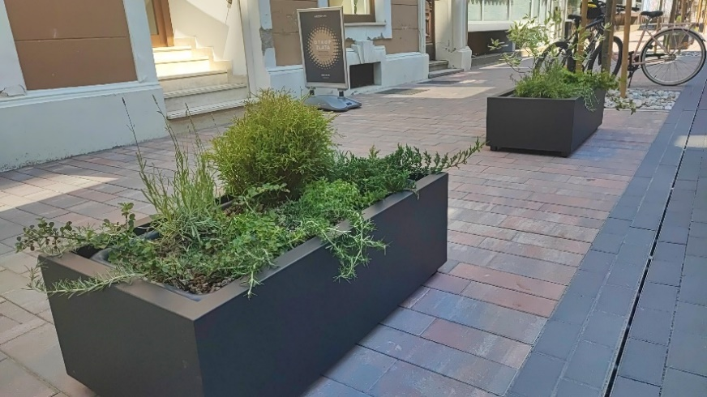
 | Obračun po kom. |  | kom | 52.00 | € - | € -

II. ŽARDINJERE UKUPNO |  |  |  |  |  | € -

III Koševi za otpad
R.BR. | OPIS |  | JED. | KOL. | JED. CIJENA | UKUPNO
 | * fotografije urbanih elemenata su realne i koševi u ponudi moraju biti izvedeni identično kao postojeći ** Smještaj i ugradnja opreme na Korzu vršit će se prema Projektu urbane opreme gradskog Korza grada Bjelovara te na ostalim lokacijama prema nalogu naručitelja *** Isporučitelj je obvezan prije izrade urbane opreme dostaviti na odobrenje naručitelju skice te uzorke materijala sa završnom obradom
III. KOŠEVI ZA OTPAD

1 | Koš za miješani otpad
 | Koš za otpatke, dimenzija 45x45x102 cm (dxšxv). Kombinacija drva i plastificiranog metala antracit boje. U dio ispod poklopca inkorporirati pepeljaru na način da isti odobri naručitelj. Koševi se moraju izraditi tako da budu vizualno identični postavljenoj urbanoj opremi u prvom dijelu Korza kako bi se postigao vizualni identitet koji će biti prepoznatljiv za grad Bjelovar i njegovu Zelenu mrežu. U cijenu stavke obračunata dobava i ugradnja koša za otpatke. Isporuka obuhvaća i naljepnice za oznaku vrste otpada. | 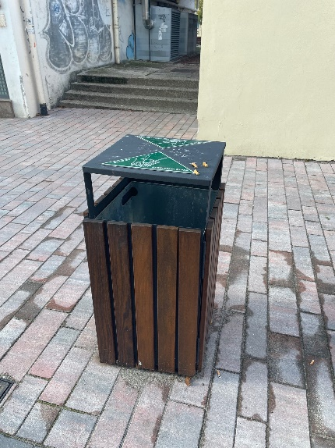 |  | 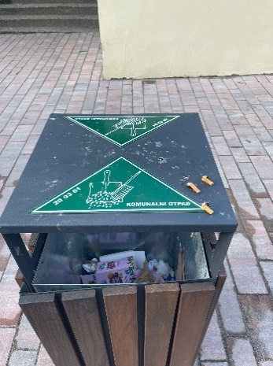
 | Obračun po kom. |  | kom | 26.00 | € - | € -

2 | Koš za selektiranje otpada
 | Koš za selektiranje otpada, kombinacija drva i plastificiranog metala antracit boje. (nastao spajanjem tri modula kao onog za obični otpad, sa oznakom vrste reciklaže- miješani, papir i plastika). U dio ispod poklopca koša za miješani otpad inkorporirati pepeljaru na način da isti odobri naručitelj. Koševi se moraju izraditi tako da budu vizualno identični postavljenoj urbanoj opremi u prvom dijelu Korza kako bi se postigao vizualni identitet koji će biti prepoznatljiv za grad Bjelovar i njegovu Zelenu mrežu. U cijenu stavke obračunata dobava i ugradnja koša za otpatke. Isporuka obuhvaća i naljepnice za oznaku vrste otpada. | 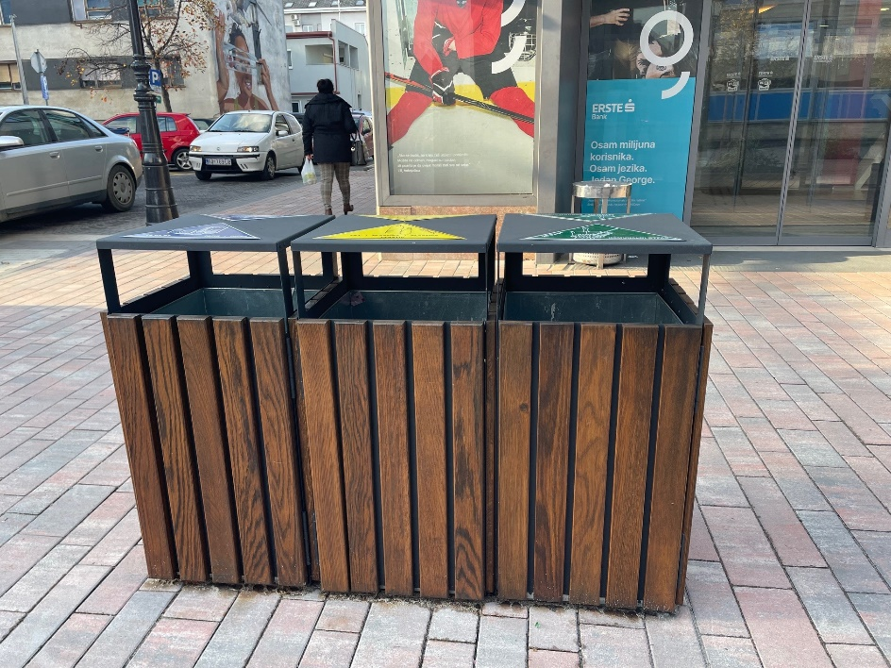
 | Obračun po kom. |  | kom | 12.00 | € - | € -

III. KOŠEVI ZA OTPAD UKUPNO |  |  |  |  |  | € -

IV Stalci za bicikle
R.BR. | OPIS |  | JED. | KOL. | JED. CIJENA | UKUPNO
 | * fotografije urbanih elemenata su inspirativne prirode koje prikazuju smjer dizajna koji će ponuđač morati poštovati. ** Isporučitelj je obvezan prije izrade urbane opreme dostaviti na odobrenje naručitelju skice te uzorke materijala sa završnom obradom
IV_ STALCI ZA BICIKLE

1 | STALAK ZA BICIKLE dužine 4m
 | Stalak za bicikle, dimenzija profila 5x5x80 cm (dxšxv) na 80 cm razmaka- 6 vertikalnih elemenata raspoređenih na dužini od 4m. Stalak se izvodi od pocinčanih čeličnih profila, vanjski promjer cijevi 5cm, pravokutnog podnog profila ( ili ako se radi od pločastih elemenata kao na referentnom primjeru onda prilagoditi dizajnu,a li isključivo u dogovoru sa naručiteljem). Stalak mora biti samostojeći sa mogućnošću montaže u čvrstu podlogu. Završni sloj izvodi se plastifikacijom u boji prema izboru naručitelja. Stalci se moraju izraditi tako da se vizualno uklope sa postavljenom urbanom opremom u prvom dijelu Korza kako bi se postigao vizualni identitet koji će biti prepoznatljiv za grad Bjelovar i njegovu Zelenu mrežu. U cijenu stavke obračunata dobava i ugradnja stalka za bicikle. Za sve dodatne informacije o dizajnu stalka za bicikle referirati se na priložene fotografije referentnih primjera te konzulitrati se s naručiteljem. Konačni odabir i izgled stalka za bicikle mora biti odobren od strane naručitelja i u skladu sa priloženom skicom. Obračun se vrši po komadu ugrađenog stalka za bicikle( 1kom- stalak od 4m). | 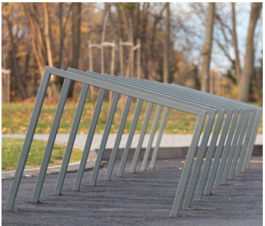
 | Obračun po kom. |  | kom | 3.00 | € - | € -

2 | STALAK ZA BICIKLE dužine 3m
 | Stalak za bicikle, dimenzija profila 5x5x80 cm (dxšxv) na 75 cm razmaka- 5 komada vertikalnih elemenata raspoređenih na dužini od 4m. Stalak se izvodi od pocinčanih čeličnih profila. vanjski promjer cijevi 5cm, pravokutnog podnog profila ( ili ako se radi od pločastih elemenata kao na referentnom primjeru onda prilagoditi dizajnu,a li isključivo u dogovoru sa naručiteljem). Stalak mora biti samostojeći sa mogućnošću montaže u čvrstu podlogu. Završni sloj izvodi se plastifikacijom u boji prema izboru naručitelja. Stalci se moraju izraditi tako da se vizualno uklope sa postavljenom urbanom opremom u prvom dijelu Korza kako bi se postigao vizualni identitet koji će biti prepoznatljiv za grad Bjelovar i njegovu Zelenu mrežu. U cijenu stavke obračunata dobava i ugradnja stalka za bicikle. Za sve dodatne informacije o dizajnu stalka za bicikle referirati se na priložene fotografije referentnih primjera te konzulitrati se s naručiteljem. Konačni odabir i izgled stalka za bicikle mora biti odobren od strane naručitelja i u skladu sa priloženom skicom. Obračun se vrši po komadu ugrađenog stalka za bicikle ( 1kom- stalak od 3m).
 | Obračun po kom. |  | kom | 7.00 | € - | € -

IV_ STALCI ZA BICIKLE UKUPNO |  |  |  |  |  | € -

V Javne slavine za pitku vodu
R.BR. | OPIS |  | JED. | KOL. | JED. CIJENA | UKUPNO
 | * fotografija urbanog elementa je inspirativne prirode koja prikazuje smjer dizajna koji isporučitelj mora poštovati.
IV. JAVNE SLAVINE ZA PITKU VODU

1 | Slavina za pitku vodu
 | Dobava i ugradnja javne slavine s priključkom vode, demontaža postojeće slavine, izrada drenažne šahte, temelja za postavu slavine te ispitivanje i puštanje u rad. Stavka uključuje sve potrebne zemljane radove i pripadajuće armirano-betonske temelje. Temelj obavezno upustiti ispod razine zastora (min. 10 cm). Stavka također obuhvaća i vaćanje terena na mjestu javne slavine u prvobitno stanje. Glavni element javne slavine sastoji se od vertikalnog dijela kvadratnog ili kružnog presjeka, od željeza tretiranog antikorozivom. Završni sloj izvodi se plastifikacijom u boji prema izboru naručitelja. Slavina i rešetka za odvod s okvirom izrađeni su od nehrđajućeg čelika. Slavine moraju sadržavati zaštitu od smrzavanja. Kapacitet - 2 l / min. Za sve dodatne informacije o dizajnu slavine s pitkom vodom referirati se na ilustrativni primjer te konzulitrati se s naručiteljem. Konačni odabir i izgled javne slavine mora biti odobren od strane naručitelja. Obračun se vrši po komadu ugrađene javne slavine. | 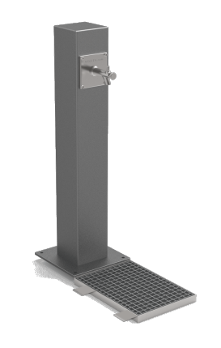
 | Obračun po kom. |  | kom | 3.00 | € - | € -

IV. JAVNE SLAVINE ZA PITKU VODU UKUPNO |  |  |  |  |  | € -

